7-2チェックリスト(廃業)
建築士事務所登録 廃業届 提出時チェックリスト
このチェックリストは、書類が揃っているか確認していただくためのものです。
お手数をおかけしますがコピーはせず、１つずつ確認しながらチェックを入れてください。
□をクリックしていただくと✓が入ります。
建築士事務所名称
書類作成者名
TEL / FAX |  |  |  | TEL： |  |  | FAX：
E-mail

書類は、クリップ留めにしてください。（ホッチキス・パンチ）は使用しないでください。
※ 書類提出前に下記の書類が作成・添付されているかチェックし、申請書と一緒に提出してください。

 | 順番 | 大分 様式№ | 個人 | 法人 | 必要書類チェック
チェックリスト | 1 | 様式7-2 |  |  |  | 提出時チェックリスト
廃業届 | 11 | 様式11 |  |  |  | 廃業届
添付書類 |  |  |  |  |  | 事務所登録通知書（原本）
 |  |  |  |  |  | 本人確認用（運転免許証等）
 |  |  |  |  |  | 郵送返信の場合 封筒またはレターパック（宛名記入）

※書類提出前に必ず事前チェックを受け、訂正がない状態の書類をお送りください。
 | 事務所登録専用アドレス |  |  |  |  | jtouroku@oita-arch.jp

廃業届
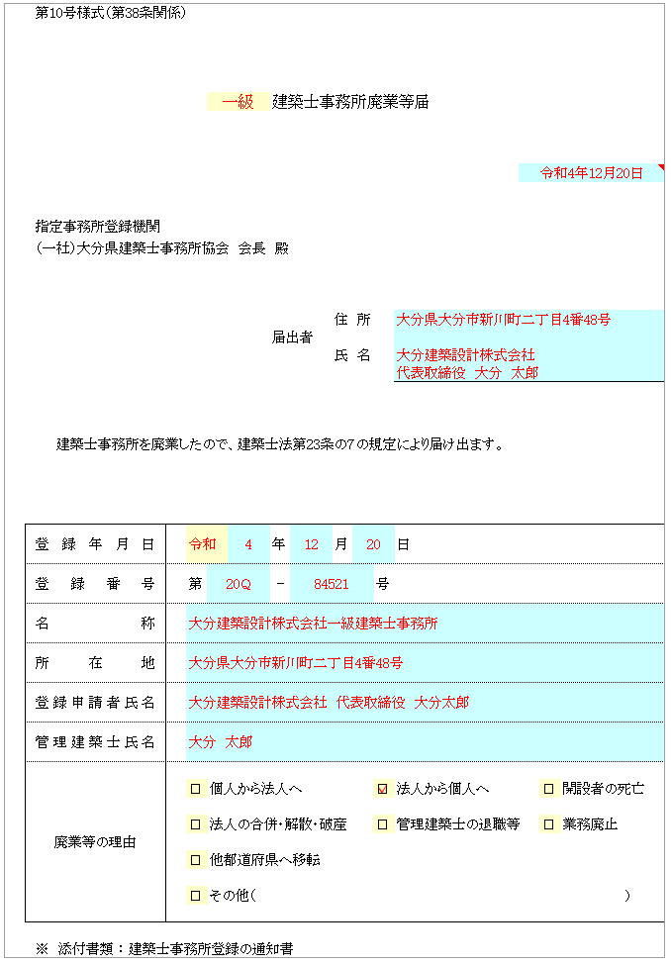
第10号様式（第38条関係）
黄色：プルダウン▼の場合：該当するものを選択
〃 なしの場合：□をクリックすると✓が入ります

水色は入力箇所
 |  |  |  | 建築士事務所廃業等届

届出者
・業務を廃止した時：開設者
・開設者が死亡した時：その相続人
・開設者が破産した時：その管財人
・法人が合併により解散した時：その役員であったもの
・法人が破産又は合併以外の事由により解散した時：その精算人
廃業等届と一緒に事務所登録通知書（原本）を返納してください。

指定事務所登録機関

（一社）大分県建築士事務所協会 会長 殿

 |  |  |  |  | 住 所
 |  |  |  | 届出者
 |  |  |  |  | 氏 名

 | 建築士事務所を廃業したので、建築士法第23条の７の規定により届け出ます。

登録年月日 |  |  |  | 年 | 月 |  | 日
登録番号 |  | 第 |  | - |  | 号
名称
所在地
登録申請者氏名
管理建築士氏名
廃業等の理由
 |  | ☐ | 個人から法人へ |  |  | ☐ | 法人から個人へ | ☐ | 開設者の死亡

 |  | ☐ | 法人の合併・解散・破産 |  |  | ☐ | 管理建築士の退職等 | ☐ | 業務廃止

 |  | ☐ | 他都道府県へ移転

 |  | ☐ | その他（ |  |  |  |  |  |  | ）

※ 添付書類 ： 建築士事務所登録の通知書

